Folha1
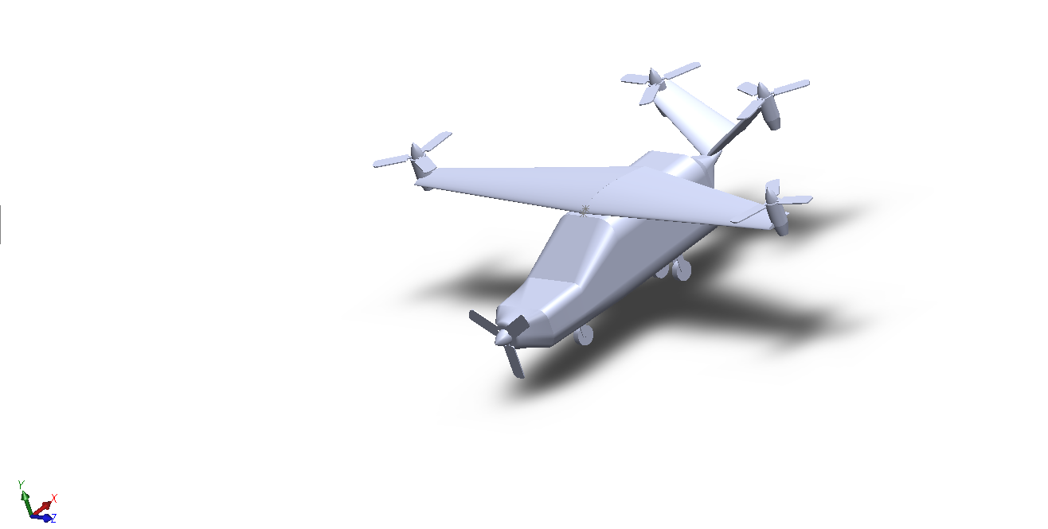
Components | X | Y | Z | Json Name
Origem | 1009.68 | 6321.55 | 7372.82 | -
Asa esquerda | 1844.66 | 6366.01 | 9529.07 | Main Wing
Asa direita | 1844.83 | 6365.9 | 5213.58 | Main Wing
Cauda direita | 5785.74 | 6031.06 | 6626.04 | Tail
Cauda esquerda | 5786.01 | 6031.06 | 8119.58 | Tail
Rotor asa esquerda | 1710.99 | 6894.12 | 13572.82 | Rotor
Rotor asa direita | 1710.99 | 6894.12 | 1172.82 | Rotor
Rotor cauda esquerda | 5974.32 | 6961.61 | 9264.38 | Rotor
Rotor cauda direita | 5974.32 | 6961.61 | 5481.25 | Rotor
Motor asa esquerda | 1710.99 | 6485.84 | 13572.82 | Electric Motor
Motor asa direita | 1710.99 | 6485.84 | 1172.82 | Electric Motor
Motor cauda esquerda | 5974.32 | 6553.33 | 9264.38 | Electric Motor
Motor cauda direita | 5974.32 | 6553.33 | 5481.25 | Electric Motor
Propeller | -2512.11 | 4891.13 | 7372.82 | Propeller
Fuselagem + Crew + Passengers + Payload | 1270.1 | 4919.65 | 7374.32 | Fuselage
Bateria | 4337.49 | 5291.13 | 7372.82 | Battery
Tanque Combustivel asa direita | 1698.27 | 6407.89 | 6772.82 | Fuel Tank
Tanque Combustivel asa esquerda | 1698.27 | 6407.89 | 7972.82 | Fuel Tank
Turboprop | -1612.11 | 4891.13 | 7372.82 | Turboprop

 | Referencial do SW

